01_Screen Layout
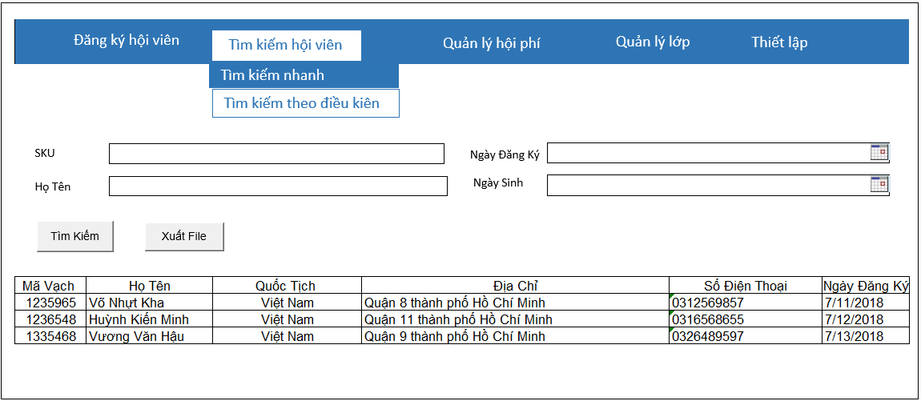
Picture item definition book
system-name
Aidiko dojo's Member Management
AKD
Screen ID
Conditional Search
AKD004
Form number
screen name

02_Item definition
Picture item definition book
system-name
AKD004
Aidiko dojo's Member Management
AKD
Screen ID
Conditional Search
Form number
screen name
No | Japanese name (item name) | project name | Symbol name | Number of digits | Type | required | Code ID | initial value | I/O/IO | Description
1 | SKU | SKU | txtSKU | 20 | text | O | - | Blank | I | Nhập SKU/Hiển thị SKU
2 | Ngày Đăng Ký | NgayDangKy | dtNgayDangKy | - | datetime | O | － | Blank | I | Nhập Ngày Đăng Ký / Hiển thị Ngày Đăng Ký
3 | Họ Tên | HoTen | txtHoTen | 50 | text | O | － | Blank | I | Nhập Họ Tên / Hiển thị Họ Tên
4 | Ngày Sinh | Ngày Sinh | dtNgaySinh | - | datetime | O | - | Blank | I | Nhập Ngày Sinh / Hiển thị Ngày Sinh
5 | SKU | SKU | lblMaVach | - | label | O | － | - | O | Hiển thị SKU
6 | Họ Tên | Họ Tên | lblHoTen | - | label | O | － | - | O | Hiển thị Họ Tên
7 | Quốc Tịch | Quốc Tịch | lblQuocTich | - | label | O | － | - | O | Hiển thị Quốc Tịch
8 | Địa Chỉ | Địa Chỉ | lblDiaChi | - | label | O | － | - | O | Hiển thị Địa Chỉ
9 | Số Điện Thoại | Số Điện Thoại | lblSoDienThoai | - | label | O | － | - | O | Hiển thị Số Điện Thoại
10 | Ngày Đăng Ký | Ngày Đăng Ký | lblNgayDangKy | - | label | O | － | - | O | Hiển thị Ngày Đăng Ký
11 | Tìm Kiếm | TimKiem | btnTimKiem | - | button | - | － | - | - | Click Search / Hiển thị thông tin tìm kiếm
12 | Xuất File | XuatFile | btnXuatFile | - | button | - | － | - | - | Click Export / Xuất ra file Word

04_Check Conditional_Monadic
Form number
screen name
Conditional Search
AKD
Picture item definition book
system-name
Screen ID
Aidiko dojo's Member Management
AKD004
 |  |  |  | Attribute | Number of digits |  | Processing on error
Ｎｏ | Item name | Symbol item name | required | mail address | minimum value | Maximum value | Output destination | Variable item | Explanation of processing
1 | SKU | txtSKU | O | － | － | 20 | - | SKU | －
2 | Ngày Đăng Ký | dtNgayDangKy | O | － | － | － | - NgayDangKy phải lớn hơn hoặc bằng với ngày hiện tại | NgayDangKy | －
3 | Họ Tên | txtHoTen | O | － | － | 50 | - HoTen quá dài không quá 50 ký tự | HoTen | －
4 | Ngày Sinh | dtNgaySinh | O | － | － | － | NgaySinh không lớn hơn ngày hiện tại | NgaySinh | －
5 | SKU | SKU | O | － | － | － | － | － | －
6 | Họ Tên | HoTen | O | － | － | － | － | － | －
7 | Quốc Tịch | QuocTich | O | － | － | － | － | － | －
8 | Địa Chỉ | DiaChi | O | － | － | － | － | － | －
9 | Số Điện Thoại | SoDienThoai | O | － | － | － | － | － | －
10 | Ngày Đăng Ký | NgayDangKy | O | － | － | － | － | － | －

05_Check Conditional
Picture item definition book
system-name
Aidiko dojo's Member Management
Screen ID
Conditional Search
AKD004
Form number
screen name
AKD

 |  |  |  | Processing on error
Ｎｏ | Item name | Symbol item name | Check conditions | Output destination | Message ID | Variable item | Explanation of processing
1 | NgaySinh | NgaySinh | NgaySinh phải nhỏ hơn NgayDangKy | dialog | - | Parameters: - {0}: NgaySinh - {1}: NgayDangKy | -
2 | NgayDangKy | NgayDangKy

06_Mapping Class, Action
Screen item definition
system-name
Aidiko dojo's Member Management
AKD
Screen ID
Conditional Search
AKD004
Form number
screen name

Ｎｏ | Action | DAO | BLO | VIEW
1 | Tìm kiếm hội viên | Student,Provide_Dai_Dan,Dai_Dan DbConnect.cs | SearchMember.cs | SearchCondition.xaml

